Método analítico (Borrar)
Activo |  | 111: Caja |  |  |  | 112: Bancos |  |  |  | 113: Inventario |  |  |  | 114: Cuentas por cobrar |  |  |  | 131: Papeleria y utiles
 |  | Debe | Haber |  |  | Debe | Haber |  |  | Debe | Haber |  |  | Debe | Haber |  |  | Debe | Haber | Cuentas |  | DEBE | HABER
 | 2 | $31,500.00 | $8,000.00 | 3 | i | $135,000.00 | $13,000.00 | 1 | i | $250,000.00 |  |  | i | $50,000.00 | $20,000.00 | 8 | i | $20,000.00 |  | 1 | ACTIVOS
 | 4 | $5,000.00 |  |  | 2 | $13,500.00 | $2,500.00 | 5 |  |  |  |  | 6 | $70,000.00 | $15,000.00 | 9 |  |  |  | 111 | CAJA | $28,500.00
 |  |  |  |  | 9 | $15,000.00 | $2,500.00 | 7 |  |  |  |  |  |  |  |  |  |  |  | 112 | BANCOS | $145,500.00
 |  | $36,500.00 | $8,000.00 |  |  | $163,500.00 | $18,000.00 |  |  | $250,000.00 | $- |  |  | $120,000.00 | $35,000.00 |  |  | $20,000.00 | $- | 113 | INVENTARIO | $250,000.00
 |  |  |  |  |  |  |  |  |  |  |  |  |  |  |  |  |  |  |  | 114 | CUENTAS POR COBRAR | $85,000.00
 |  | $28,500.00 |  |  |  | $145,500.00 |  |  |  | $250,000.00 |  |  |  | $85,000.00 |  |  |  | $20,000.00 |  | 131 | PAPELERIA Y UTILES | $20,000.00
 |  |  |  |  |  |  |  |  |  |  |  |  |  |  |  |  |  |  |  | 2 | PASIVOS
 |  |  |  |  |  |  |  |  |  |  |  |  |  |  |  |  |  |  |  | 211 | CUENTAS POR PAGAR |  | $37,500.00
 |  |  |  |  |  |  |  |  |  |  |  |  |  |  |  |  |  |  |  | 212 | ACREEDORES DIVERSOS |  | $8,000.00
 |  |  |  |  |  |  |  |  |  |  |  |  |  |  |  |  |  |  |  | 221 | DOC. PAGAR A LARGO PLAZO |  | $180,000.00
 |  |  |  |  |  |  |  |  |  |  |  |  |  |  |  |  |  |  |  | 4 | GASTOS
 |  |  |  |  |  |  |  |  |  |  |  |  |  |  |  |  |  |  |  | 415 | COMPRAS | $38,000.00
 |  |  |  |  |  |  |  |  |  |  |  |  |  |  |  |  |  |  |  | 413 | DEVOL. SOBRE COMPRAS |  | $5,000.00
Pasivo |  | 211: Cuenta por pagar |  |  |  | 212: Acreedores diversos |  |  |  | 221: Doc. pagar a largo plazo |  |  |  |  |  |  |  |  |  | 412 | GASTOS SOBRE COMPRAS | $2,500.00
 |  | Debe | Haber |  |  | Debe | Haber |  |  | Debe | Haber |  |  |  |  |  |  |  |  | 411 | GASTOS DE ADMINISTRACION | $8,000.00
 |  |  | $15,000.00 | i |  |  | $8,000.00 | i |  |  | $180,000.00 | i |  |  |  |  |  |  |  | 5 | INGRESOS
 |  |  | $22,500.00 | 5 |  |  |  |  |  |  |  |  |  |  |  |  |  |  |  | 511 | VENTAS |  | $115,000.00
 |  | $- | $37,500.00 |  |  | $- | $8,000.00 |  |  | $- | $180,000.00 |  |  |  |  |  |  |  |  | 512 | DEVOL. SOBRE VENTAS | $20,000.00
 |  |  |  |  |  |  |  |  |  |  |  |  |  |  |  |  |  |  |  | 3 | PATRIMONIO
 |  |  | $37,500.00 |  |  |  | $8,000.00 |  |  |  | $180,000.00 |  |  |  |  |  |  |  |  | 311 | CAPITAL |  | $252,000.00
 |  |  |  |  |  |  |  |  |  |  |  |  |  |  |  |  |  |  |  |  |  | $597,500.00 | $597,500.00

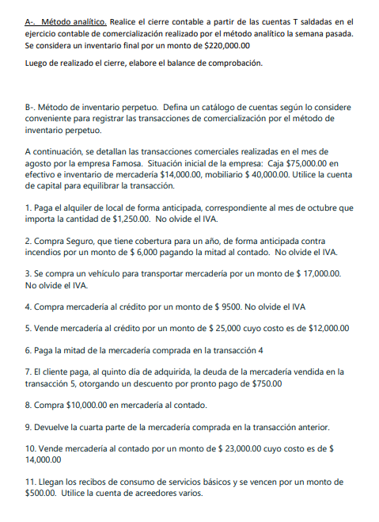
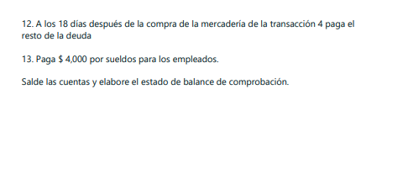
Capital |  | 311: Capital
 |  | Debe | Haber
 |  |  | $252,000.00 | i

 |  | $- | $252,000.00

 |  |  | $252,000.00

 |  | 415: Compras |  |  |  | 413: Devol. Sobre compras |  |  |  | 412: Gastos Sobre compras |  |  |  | 411: Gastos de administración
Gastos |  | Debe | Haber |  |  | Debe | Haber |  |  | Debe | Haber |  |  | Debe | Haber
 | 1 | $13,000.00 |  |  |  |  | $5,000.00 | 4 | 7 | $2,500.00 |  |  | 3 | $8,000.00
 | 5 | $25,000.00
 |  | $38,000.00 | $- |  |  | $- | $5,000.00 |  |  | $2,500.00 | $- |  |  | $8,000.00 | $-

 |  | $38,000.00 |  |  |  |  | $5,000.00 |  |  | $2,500.00 |  |  |  | $8,000.00

Ingresos |  | 511: Ventas |  |  |  | 512:Devol. Sobre Ventas
 |  | Debe | Haber |  |  | Debe | Haber
 |  |  | $45,000.00 | 2 | 8 | $20,000.00
 |  |  | $70,000.00 | 6
 |  | $- | $115,000.00 |  |  | $20,000.00 | $-

 |  |  | $115,000.00 |  |  | $20,000.00

